AM und Bildung
Arbeitmarkt und Bildung in Wien
 | May-22

Arbeitsmarktdaten im Kontext von Bildungsabschlüssen:
Das mit Abstand höchste Arbeitslosigkeitsrisiko haben Personen, die keinen über die Pflichtschule hinausgehenden Bildungsabschluss vorweisen können.

Wichtige Arbeitsmarktdaten auf einen Blick

 |  |  | Veränd. zum Vorjahr
 | Bestand/Quote |  | absolut | in%

Arbeitslose Personen | 97,811 |  | -29,386 | -23.1%
Frauen | 42,159 |  | -13,371 | -24.1%
Männer | 55,652 |  | -16,015 | -22.3%
Unselbständig Beschäftigte | 899,603 |  | 30,249 | 3.5%
Frauen | 433,742 |  | 14,416 | 3.4%
Männer | 465,861 |  | 15,833 | 3.5%
Arbeitslosenquote - nationale Berechnung | 9.8% |  | -3.0% | -Punkte
Frauen | 8.9% |  | -2.8% | -Punkte
Männer | 10.7% |  | -3.1% | -Punkte

 | arbeitslose Personen |  | offene Stellen

 | Bestand | Anteil | Bestand | Anteil

Gesamt | 97,811 | 100% | 20,015 | 100%
maximal Pflichtschule | 46,674 | 47.7% | 8,352 | 41.7%
Lehre | 20,511 | 21.0% | 6,107 | 30.5%
Mittlere technisch-gewerbliche Schule | 558 | 0.6% | 113 | 0.6%
Mittlere kaufmännische Schule | 1,691 | 1.7% | 177 | 0.9%
sonstige mittlere Schule | 2,029 | 2.1% | 1,296 | 6.5%
Allgemeinbildende höhere Schule | 8,627 | 8.8% | 92 | 0.5%
Höhere technisch-gewerbliche Schule | 1,832 | 1.9% | 911 | 4.6%
Höhere kaufmännische Schule | 1,645 | 1.7% | 466 | 2.3%
sonstige höhere Schule | 2,833 | 2.9% | 884 | 4.4%
Akademie | 312 | 0.3% | 52 | 0.3%
Fachhochschule | 999 | 1.0% | 849 | 4.2%
Universität, Hochschule, Pädagogische Hochschule | 9,945 | 10.2% | 716 | 3.6%

48,0% der arbeitslosen Personen hat lediglich Pflichtschulausbildung, 21,1% verfügen über einen Lehrabschluss; in Summe weisen 69,1% aller arbeitslosen Personen maximal Lehrausbildung auf. Personen mit Lehrabschluss sind allerdings im Vorteil: 30,3% der (sofort verfügbaren) offenen Stellen verlangt diese Qualifikation.

Bestand arbeitsloser Personen nach Ausbildung und Geschlecht

 | Frauen N = 42.159 | Männer N = 55.652
Pflichtschule | 47.1% | 48.2%
Lehre | 17.0% | 24.0%
BMS | 5.3% | 3.6%
AHS | 9.5% | 8.3%
BHS | 7.0% | 6.1%
Uni, FH, Akademie | 14.0% | 9.6%

Bei der differenzierten Betrachtung arbeitsloser Personen nach Geschlecht zeigt sich ein Unterschied beim Anteil von Personen mit Pflichtschulausbildung (Männer: 48,4%, Frauen: 47,4%), noch deutlicher ist der Unterschied beim Anteil von Personen mit Lehrabschluss: 17,0% der arbeitslosen Frauen, aber 24,2% der arbeitslosen Männer haben eine Lehrausbildung absolviert.

Arbeitslosenquote1 nach Ausbildung

 | Mai 22 | Mai 21 | ALQ-Gesamt | ALQ-Gesamt
Pflichtschulausbildung | 28.5% | 35.3% | 10.2% | 13.5%
Lehrausbildung | 10.2% | 13.6% | 10.2% | 13.5%
BMS | 6.0% | 8.1% | 10.2% | 13.5%
AHS | 8.4% | 10.7% | 10.2% | 13.5%
BHS | 6.1% | 8.6% | 10.2% | 13.5%
Akadem. Ausbildung, FH | 3.5% | 4.7% | 10.2% | 13.5%

Arbeitslosenquote1 nach Ausbildung im Zeitverlauf

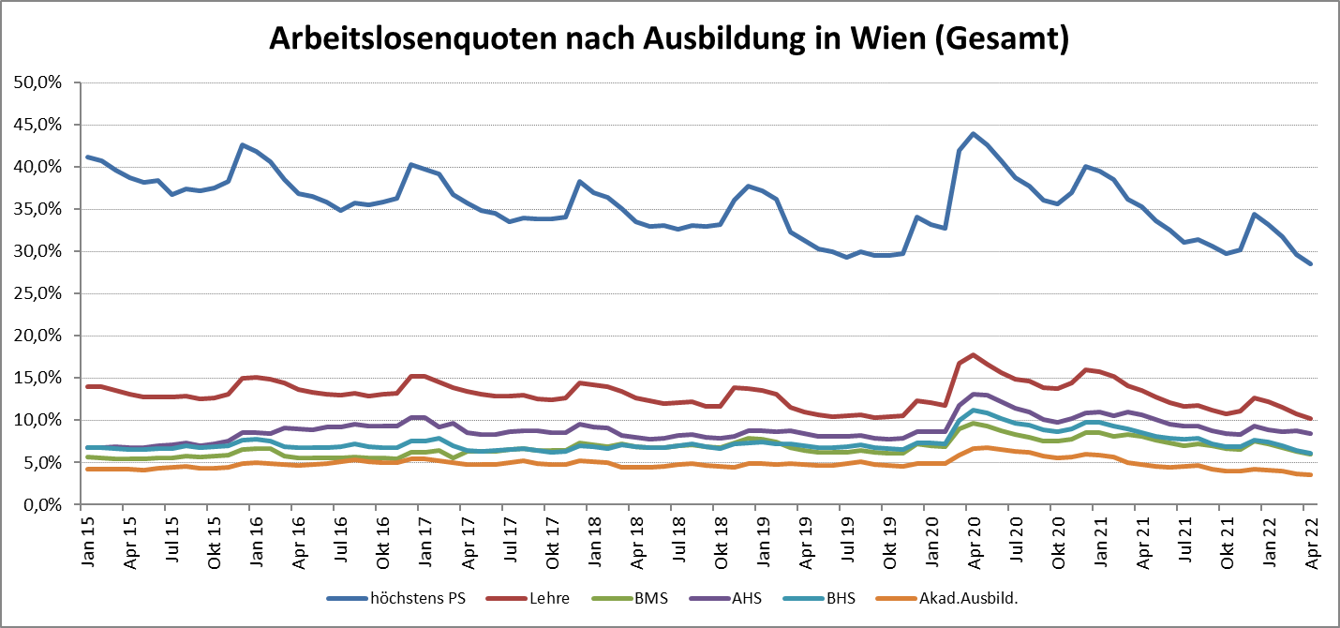

1 Vorgemerkte Arbeitslose einer Bildungsebene bezogen auf das Arbeitskräftepotential (Arbeitslose + unselbstständig Beschäftigte des Jahres) derselben Bildungsebene; die Gliederung der Beschäftigtenbasis nach Bildungsabschluss wurde nach Ergebnissen der Arbeitskräfteerhebung (unselbeständig Erwerbstätige nach LFK) errechnet

verwendete Abkürzungen:
AHS: Allgemeinbildende höhere Schule
BHS: Berufsbildende höhere Schule (Höhere technisch-gewerbliche Schule, Höhere kaufmännische Schule, Sonstige höhere Schule)
BMS: Berufsbildende mittlere Schule (Mittlere technisch-gewerbliche Schule, Mittlere kaufmännische Schule, Sonstige mittlere Schule)

